Kurzanleitung
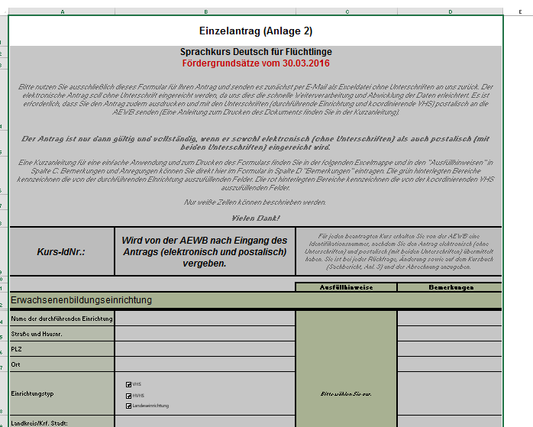
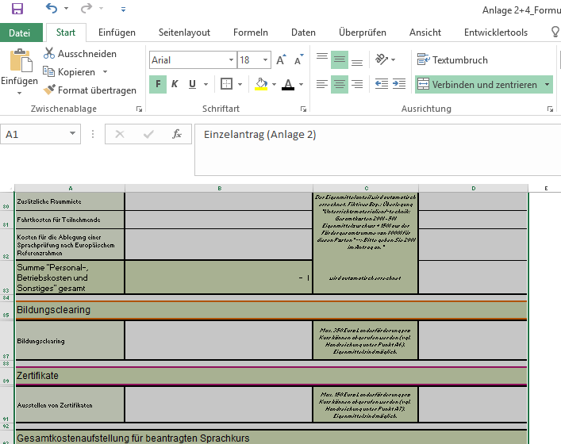
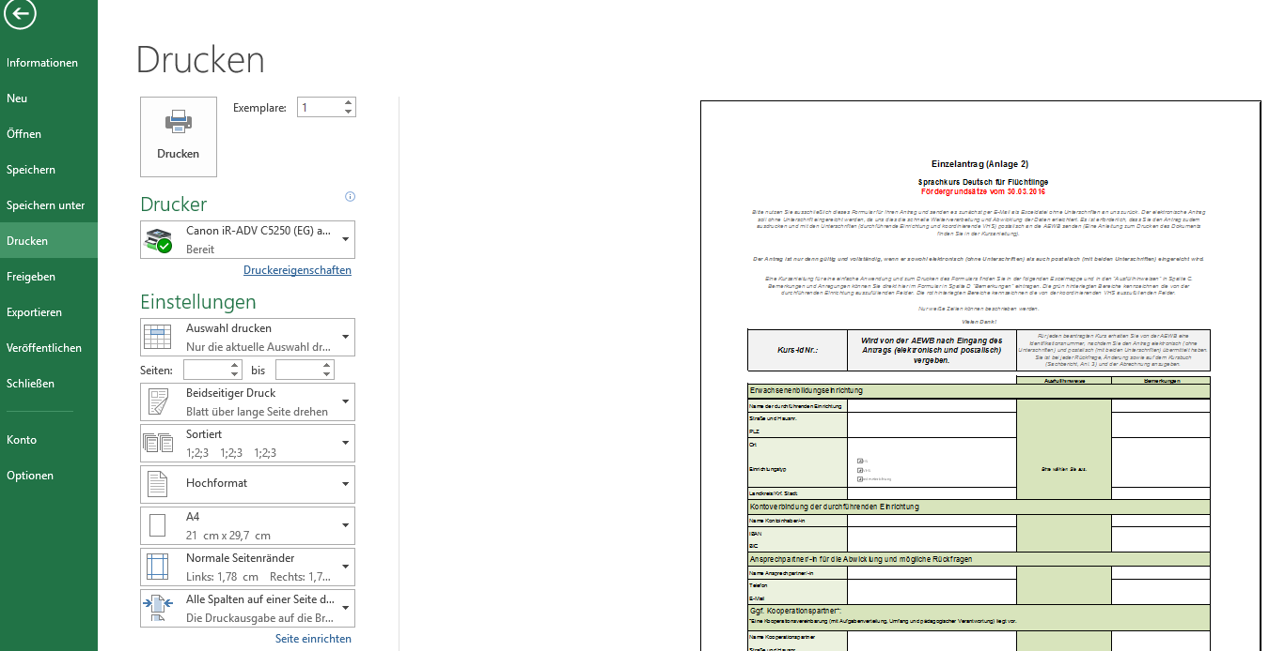
Abbildung 1: Schritt 1 "Druckbereich markieren"
Abbildung 2: Schritt 2 Auswählen des Reiters Datei>Drucken und Druckeinstellungen wählen
Kurzanleitung Antragsformular

Gliederung:
Das Formular gliedert sich auf in Kurs-IdNr. (wird von der AEWB vergeben),Kontakt- und Abrechnungsdaten, Angaben zu der Maßnahme und dem Finanzplan.
Wichtig! Sie können nur in die weißen Zellen schreiben, da das Formular geschützt ist. Das erleichtert uns die schnelle Abwicklung, da Daten leichter übertragen werden können.
Speichern:
Bitte senden Sie das Formular als Exceldatei an uns zurück. Sie können es unter Datei --> speichern unter --> an einem Ort Ihrer Wahl unter bspw. diesem Namen: "VHS Musterwald Einzelantrag" speichern und diese Datei als Anhang in einer E-Mail als Exceldatei zurücksenden. Vielen Dank!
Liebe Kolleginnen und Kollegen, um eine schnelle Abwicklung zu ermöglichen, bitten wir Sie dieses Formular für Ihren Antrag zu verwenden. Hier finden Sie eine Kurzanleitung, die Ihnen beim Ausfüllen hilft. Bei Rückfragen wenden Sie sich gerne an Anne Kreuzhermes (kreuzhermes@aewb-nds.de, Tel. -21).

Hier finden sich Hinweise zum Ausfüllen der jeweilgen Zeile. Sie können nicht beschrieben werden.
In dieser Spalte können Sie in den weißen Feldern selbst etwas zu dem jeweiligen Angaben schreiben. Bspw. eine Erläuterung, Frage oder Rückmeldung.

In dieser Spalte können Sie in den weißen Feldern Ihre Daten eingeben.

Drucken:
Schritt 1:
Um den Antrag zu drucken, markieren Sie zunächst den Druckbereich.
Markieren Sie die Zellen, die zum Antrag gehören, indem Sie mit der Maus in die linke oberste Zelle einen Linksklick ausführen, halten und das erscheinende graue Feld mit der gedrückten Maustaste bis in die unterste rechte Zelle, die Sie drucken möchten, ziehen und loslassen. Sie markieren so ein Rechteck (vgl. Abbildung 1).
Schritt 2:
Im zweiten Schritt wählen Sie im Reiter Datei>Drucken
Die folgenden Druckeinstellungen sollten Sie für ein gutes Druckergebnis unbedingt angeben:
- Auswahl drucken
- Alle Spalten auf einer Seite darstellen
- Hochformat
- A4
Sie können zudem folgende Druckeinstellungen vornehmen:
- Papier beidseitig bedrucken
- ggf. Seitenränder (Normal oder schmal)
In den Druckereigenschaften:
- schwarzweiß/ohne Farbe drucken
Nun können Sie den Antrag drucken.

Aktenzeichen des Kurseswird von der AEWB vergeben.

Kontakt- und
Abrechnungsdaten der durchführenden Einrichtung und ggf. zum Kooperationspartner.

Angaben der durchführenden Einrichtungen zu der Maßnahme (didaktisches, bedarfsgerechtes Konzept usw.).

Angaben der durchführenden Einrichtungen zu den geplanten Kosten der Maßnahme.
Die Gesamtsummen werden automatisch errechnet. Eine Aufschlüsselung in Eigen-/Drittmittel ist bei Verwendung erforderlich.

Angaben zur Koordinations-leistung der VHS. Dieses Feld ist vorausgefüllt und wird automatisch in den Mittelabruf Gesamt
AEWB einkalkuiert.

Der Mittelabruf Gesamt AEWB wird automatisch aus Ihren Angaben und der Koordinationsleistung VHS (100 Euro) errechnet.

